상품제안서
RPET리유저블백 친환경쇼핑백 인쇄 재활용백 | 상품코드: F27386

 |  |  |  |  |  |  | 02-412-0044 | www.easy1.co.kr
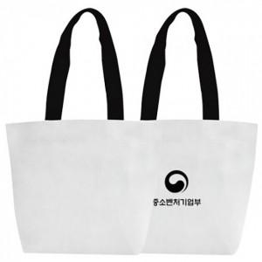

【상세/제작정보】 | 기본수량 미만 인쇄시 비용 추가.

【인쇄/포장옵션】 | 실크 / OPP(비닐)

【공급단가】 | 수량 | 200~ | 500~ | 1,000~ | 3,000~ | 5,000~
*VAT별도 | 단가 | 1,860원 | 1,820원 | 1,780원 | 1,750원 | 1,700원

【상품 URL】 | http://www.easy1.co.kr/src/goods_detail.php?gdno=27386

